Figura1
Figura 1 – INDIPENDENTI (a) PER TIPOLOGIA DI COMMITTENZA E VINCOLI ORGANIZZATIVI.II trimestre 2017 (valori assoluti in migliaia)

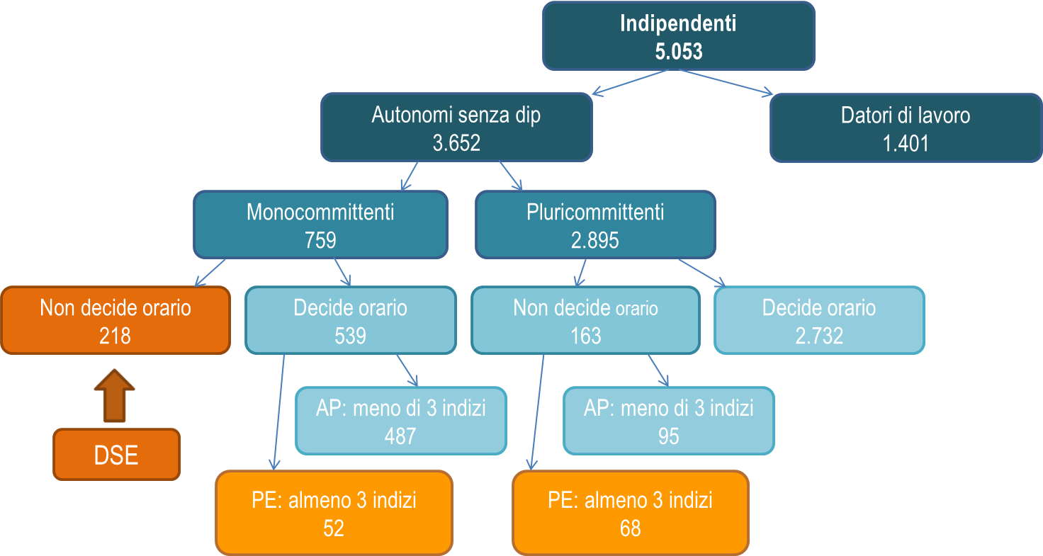

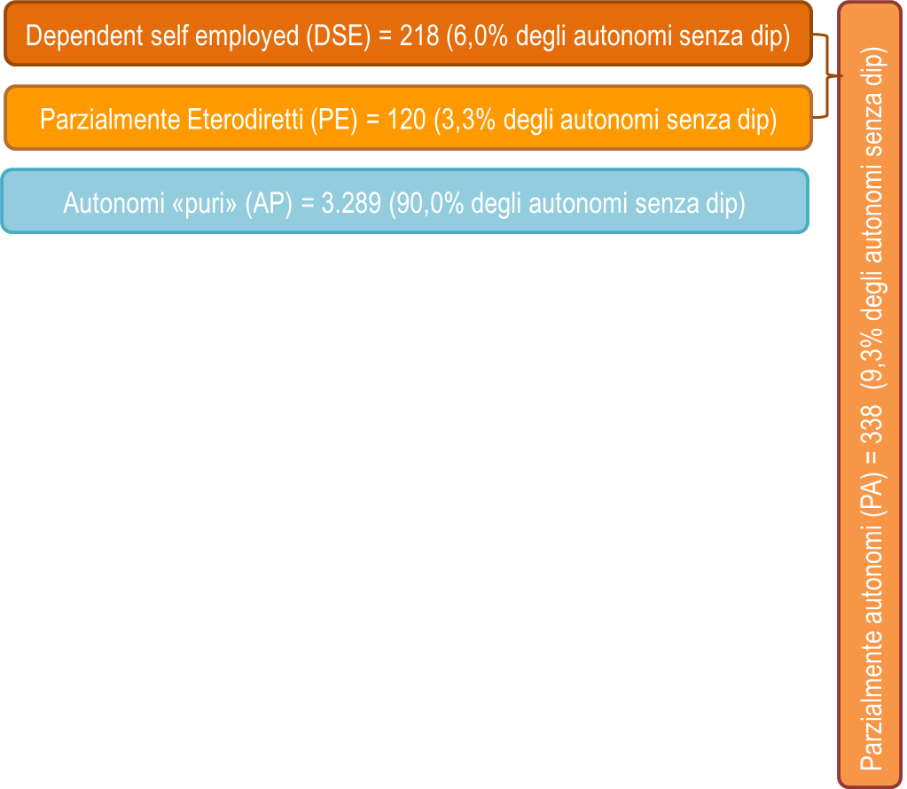

a) al netto dei coadiuvanti familiari

figura 2
 | Parzialmente autonomi | 1.1 DSE | 1.2 Non DSE con indizi | Autonomi puri
Attività in cui non è possibile assumere dipendenti | 39.9 |  |  | 6.3
Il cliente vuole che il lavoro sia svolto direttamente | 23.8 |  |  | 2.4
Non c'è abbastanza lavoro | 19.7 |  |  | 46.6
Preferisce lavorare per sé stesso | 10.9 |  |  | 20.3
Contributi sociali e/o costi del lavoro elevati | 2.4 |  |  | 16.7
Altre ragioni | 2.2 |  |  | 6.1
Non sa | 1.1 |  |  | 1.6
 | Parzialmente autonomi | Autonomi puri | FIGURA 2. INDIPENDENTI SENZA DIPENDENTI (a) DI 15 ANNI E PIU’ PER TIPOLOGIA E MOTIVO PER CUI NON HANNO PERSONALE ALLE DIPENDENZE. II trimestre 2017, valori assoluti in migliaia e incidenze percentuali
Attività in cui non è possibile assumere dipendenti | 39.9 | 6.3
Il cliente vuole che il lavoro sia svolto direttamente | 23.8 | 2.4
Non c'è abbastanza lavoro | 19.7 | 46.6
Preferisce lavorare per sé stesso | 10.9 | 20.3
Contributi sociali e/o costi del lavoro elevati | 2.4 | 16.7
Altre ragioni | 2.2 | 6.1
Non sa | 1.1 | 1.6
 | 100.0 | 100.0

 |  |  |  | a) al netto dei coadiuvanti familiari

figura 3
FIGURA 3. INDIPENDENTI (a) DI 15 ANNI E PIU’ PER LAVORO IN RETE. II trimestre 2017, valori assoluti in migliaia e incidenze percentuali

a) al netto dei coadiuvanti familiari

 | lavora da solo | nessuna rete ma ha soci | rete per condividere lavoro o clienti | rete per condividere spazi | rete per scambio conoscenza | TOTALE
Datori di lavoro | 40.1 | 31.3 | 19.2 | 1.7 | 7.7 | 100.0
Autonomi puri | 58.1 | 11.2 | 18.6 | 2.5 | 9.6 | 100.0
Parzialmente autonomi | 69.5 | 3.3 | 16.7 | 1.7 | 8.8 | 100.0

Datori di lavoro | 562 | 439 | 269 | 24 | 107 | 1401
Autonomi puri | 1925 | 372 | 616 | 82 | 318 | 3314
Parzialmente autonomi | 235 | 11 | 56 | 6 | 30 | 338

figura 4
 |  |  | FIGURA 4. OCCUPATI (a) DI 15 ANNI E PIU’ PER TIPOLOGIA E SODDISFAZIONE ELEVATA PER ALCUNI ASPETTI DEL LAVORO. II trimestre 2017 (incidenze percentuali)

 |  |  | a) al netto dei coadiuvanti familiari

 | Dipendenti a tempo indeterminato | dipendenti a termine | Parzialmente autonomi | Autonomi puri | Datori di lavoro |  | 2.1 DSE

Ore lavorate | 51.3 | 41.2 | 28.9 | 34.4 | 38.1 |  | 24.9
Stabilità lavoro | 62.5 | 21.8 | 20.6 | 26.8 | 38.5 |  | 16.5
Interesse dell'attività | 61.9 | 53.0 | 59.6 | 68.4 | 72.7 |  | 55.1
Guadagno | 32.7 | 27.3 | 23.1 | 18.5 | 25.0 |  | 18.5
Carriera/giro di affari | 29.1 | 22.5 | 21.2 | 25.0 | 33.4 |  | 17.5

 | 1.0 Dipendenti |  | 1.1 Dipendenti a tempo indeterminato |  | 1.2 Dipendenti a termine |  | 2.0 Parzialmente autonomi |  | 2.1 DSE |  | 2.3 Autonomi puri |  | 2.4 Coadiuvanti familiari |  | 3.0 Datori di lavoro |  | TOTALE

c77 ore lavorate | 8818.109 | 49.7 | 7683.0 | 51.3 | 1135.1 | 41.2 | 97.5 | 28.9 | 54.3 | 24.9 | 1138.7 | 34.4 | 126.6 | 40.8 | 534.1 | 38.1 | 10715.0 | 46.4
c78 stabilità lavoro | 9957.986 | 56.2 | 9357.6 | 62.5 | 600.4 | 21.8 | 69.7 | 20.6 | 35.9 | 16.5 | 887.3 | 26.8 | 109.1 | 35.2 | 539.4 | 38.5 | 11563.5 | 50.1
c81 interesse | 10722.034 | 60.5 | 9262.7 | 61.9 | 1459.3 | 53.0 | 201.3 | 59.6 | 120.3 | 55.1 | 2267.6 | 68.4 | 179.3 | 57.8 | 1018.2 | 72.7 | 14388.4 | 62.3
c74 guadagno | 5647.805 | 31.9 | 4897.6 | 32.7 | 750.2 | 27.3 | 77.9 | 23.1 | 40.5 | 18.5 | 612.8 | 18.5 | 69.8 | 22.5 | 350.8 | 25.0 | 6759.1 | 29.3
c76 carriera/giro di affari | 4983.159 | 28.1 | 4363.1 | 29.1 | 620.0 | 22.5 | 71.6 | 21.2 | 38.3 | 17.5 | 827.6 | 25.0 | 76.2 | 24.6 | 467.9 | 33.4 | 6426.5 | 27.8

